테스트 케이스별 결과 화면
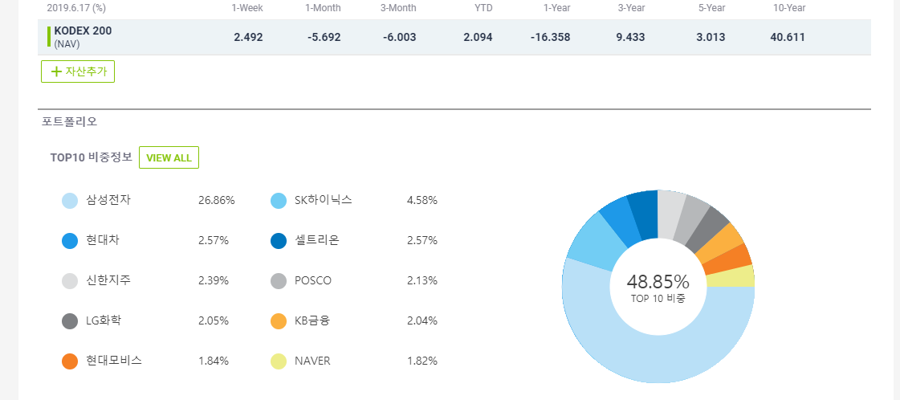
ETP 플랫폼 구축 |  |  |  | 단위테스트 결과서
단위테스트 ID | UT-ETP-OP-03 | 단위테스트명 | ETP 분석정보
업무구분 | ETP | 작성자 | 최병국

1. 분석정보가 조회되는지 확인한다.
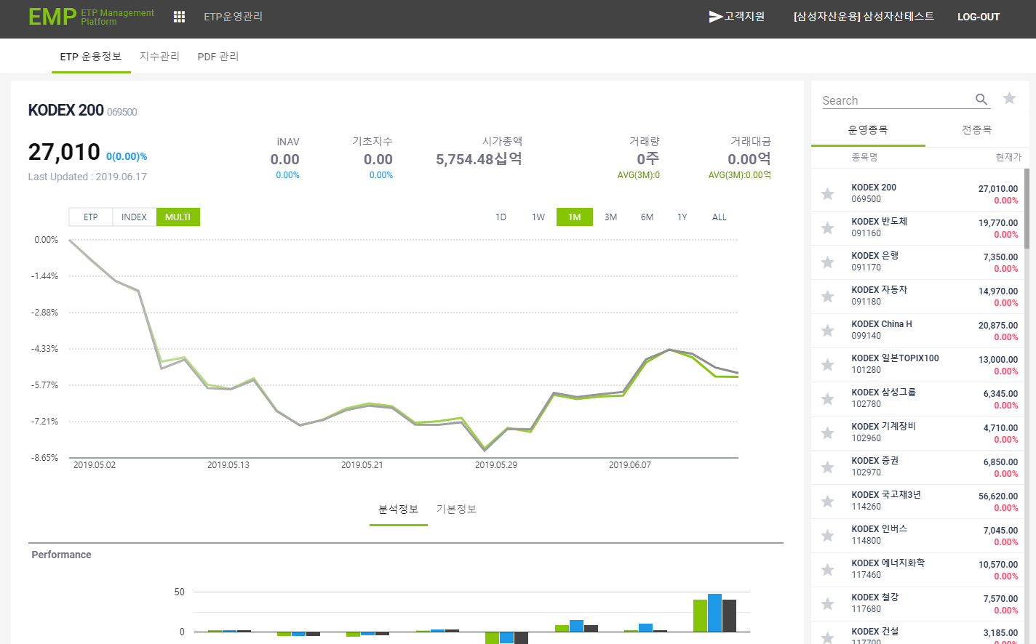

2. Performance 영역에서 종목삭제시 테이블 및 차트에 삭제되어 노출되는지 확인한다.
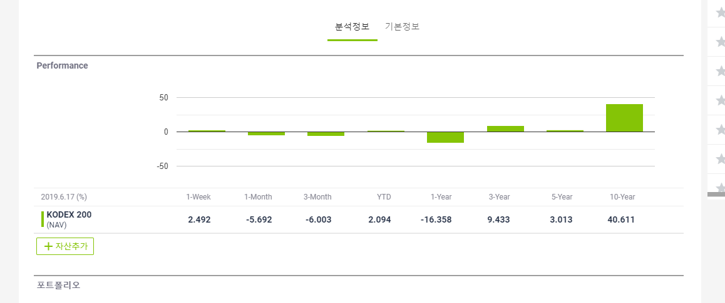
3. 자산추가시 Performance 영역에 추가되는지 확인한다.
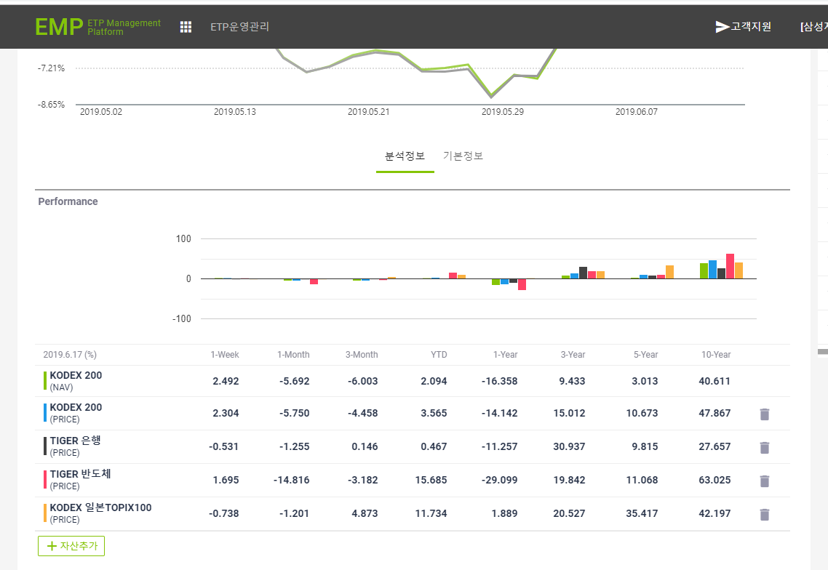
4. Performance 영역에서 종목삭제시 테이블 및 차트에 삭제되어 노출되는지 확인한다.
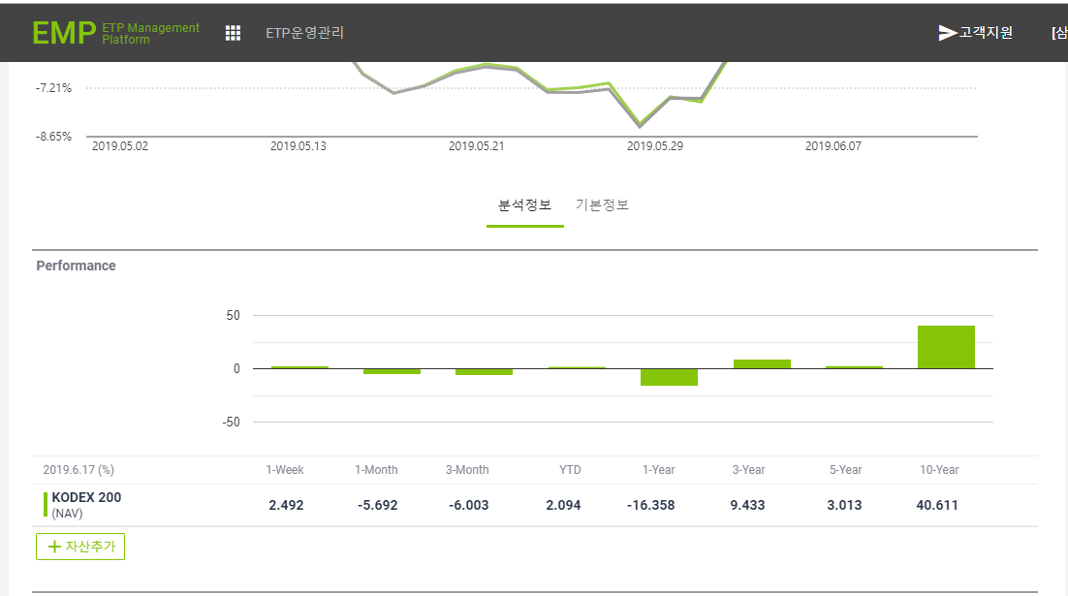
5. Performance 영역에서 이미 추가된 자산이 존재하는 경우 메시지가 노출되는지 확인한다.
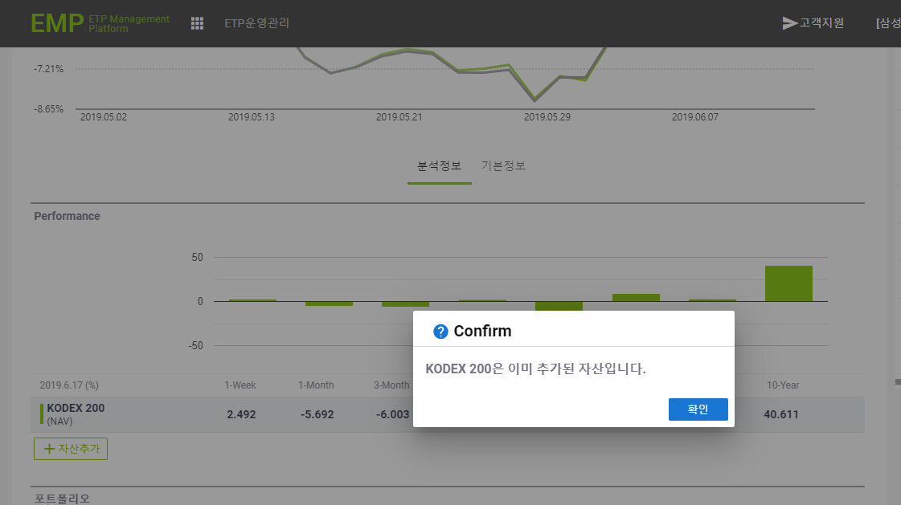
6. 포트 폴리오가 노출되는지 확인한다.

